Chi tiết địa chất
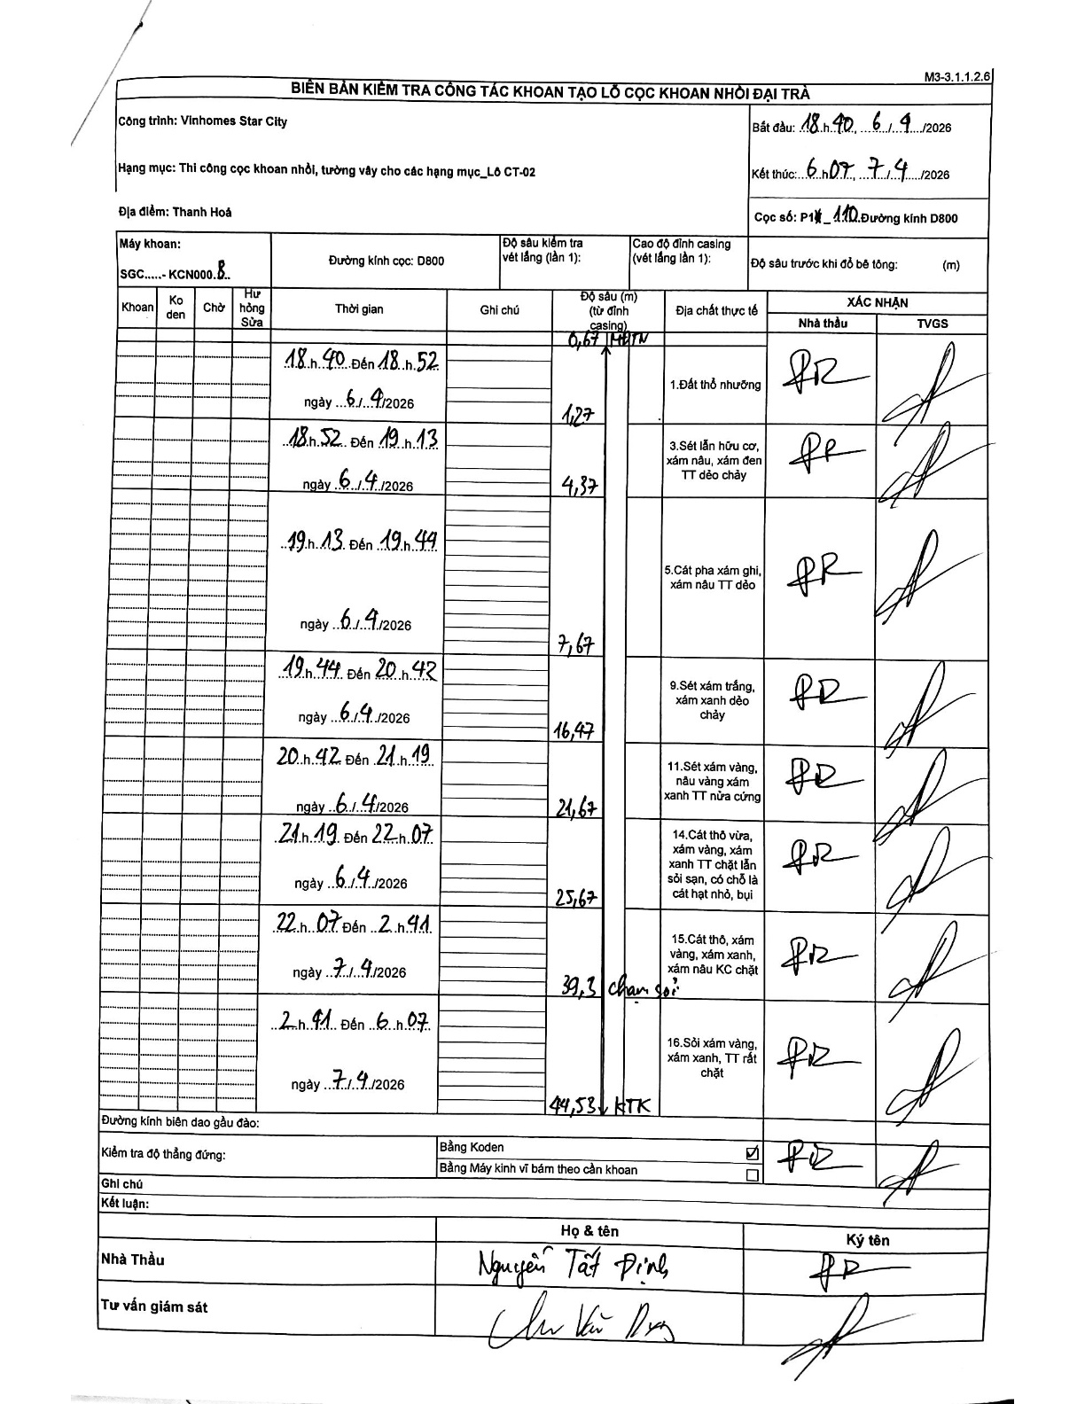
Dự án | Star City Thanh Hóa
Hạng mục | Thi công cọc khoan nhồi, tường vây cho các hạng mục_Lô CT-02
Tên bộ phận | Lô CT-02
Số hiệu cọc | P1-110
Tên Máy khoan | SGC-KCN0008
Đường kính | D800
Bắt đầu thi công | 18:40 06/04/2026
Kết thúc thi công | 06:07 07/04/2026

Địa chất TT | Đường kính | Mô tả lớp thiết kế | Từ (h) | Đến (h) | Cao độ từ | Cao độ đến | T.Gian (h) | Dài (m) | V (m/h) | Ghi chú
1.Đất thổ nhưỡng | D800 | Đất thổ nhưỡng | 18:40 06/04/2026 | 18:52 06/04/2026 | -0.67 | -1.27 | 0.2 | 0.6 | 3 | Chiều dài tính toán (1.27 - 0.67)
2 | D800 | Sét lẫn hữu cơ, xám nâu, xám đen TT dẻo chảy | 18:52 06/04/2026 | 19:13 06/04/2026 | -1.27 | -4.37 | 0.35 | 3.1 | 8.86 | Chiều dài tính toán (4.37 - 1.27)
3 | D800 | Cát pha xám ghi, xám nâu TT dẻo | 19:13 06/04/2026 | 19:44 06/04/2026 | -4.37 | -7.67 | 0.52 | 3.3 | 6.39 | Chiều dài tính toán (7.67 - 4.37)
4 | D800 | Sét xám trắng, xám xanh dẻo chảy | 19:44 06/04/2026 | 20:42 06/04/2026 | -7.67 | -16.47 | 0.97 | 8.8 | 9.1 | Chiều dài tính toán (16.47 - 7.67)
5 | D800 | Sét xám vàng, nâu vàng xám xanh TT nửa cứng | 20:42 06/04/2026 | 21:19 06/04/2026 | -16.47 | -21.67 | 0.62 | 5.2 | 8.43 | Chiều dài tính toán (21.67 - 16.47)
6 | D800 | Cát thô vừa, xám vàng, xám xanh TT chặt lẫn sỏi sạn, có chỗ là cát hạt nhỏ, bụi | 21:19 06/04/2026 | 22:07 06/04/2026 | -21.67 | -25.67 | 0.8 | 4 | 5 | Chiều dài tính toán (25.67 - 21.67)
7 | D800 | Cát thô, xám vàng, xám xanh, xám nâu KC chặt | 22:07 06/04/2026 | 02:41 07/04/2026 | -25.67 | -39.3 | 4.57 | 13.63 | 2.98 | Chiều dài tính toán (39.3 - 25.67)
8 | D800 | Sỏi xám vàng, xám xanh, TT rất chặt | 02:41 07/04/2026 | 06:07 07/04/2026 | -39.3 | -44.53 | 3.43 | 5.23 | 1.52 | Chiều dài tính toán (44.53 - 39.3)

ẢNH BIÊN BẢN GỐC

